问题描述V1.0
SVN服务器上共建有38个库目录，如下图所示。其中画横线的4个目录是尚未确认的，其他34个已确认目录所对应的项目名称、相关负责人及使用情况。

 | 在收集到的34个项目中：
 | 第一类：未使用 (3个)
 |  | 综合组(1个) | 管控组（1个） | 运维组（1个）
 |  | air-ittest | data_cloud | Technology

 | 第二类：使用中（31个）
 |  | 综合组(13个) | 航务组（10个） | 机务产品组(7个) | 规划组（1个）
 |  | biz_fr | Portal | AMCP | SchemeMange
 |  | bsc | CRM | ASMS
 |  | code-review | fdq | biz
 |  | dev | foc | ipd
 |  | EFB | foqa | maximo
 |  | EFB_NEW | FORCS | ME
 |  | fcm | m-aoc | neptune
 |  | foc-website | mc
 |  | GHS | wx_zhaopin
 |  | interface | wx_frontend
 |  | sfa-jira
 |  | sf-test
 |  | abc

 | 部分项目目录结构截图：
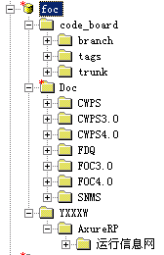
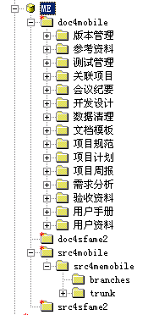
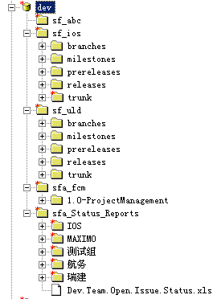
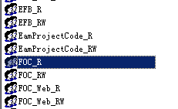

 | 目前SVN的管理步骤是： 1.项目经理在ECP提交流程，HQ-IT096SVN申请流程（顺丰航空)，申请在SVN服务器上新增项目库。 2.QA为这个项目创建代码库或者文档库。 3.QA将每个项目的访问权限分成两个组：读写和只读。如FOC_RW、FOC_R。 3.QA为项目经理创建SVN用户，并将其加入读写组。 4.项目经理在本地访问项目，并根据项目组实际情况创建开发的子目录。 5.其他项目组成员需要访问某个文件夹时，在ECP提交申请。 6.QA根据申请者提交的需求配置权限。不做目录层级访问限制，任何人都可以申请项目根目录访问权限。 针对现状我的整改想法是： 1.对于现已不使用的库目录，作删除或者权限全部收回处理。 2.对于仍使用的库目录，各级目录名称和结构我们没法修改整顿，只能从已有目录的访问权限入手： 2.1 按角色分组。之前是为每个项目分读写和只读两个组，现在可以按具体项目角色分组。 2.2 项目根目录的访问权限全部收回。即使是项目经理也只能从根目录下级开始访问。 2.3 对每个文件夹的访问权限按照组来配置，依用户角色而定。特殊情况除外。 2.4 以各个产品组为单位，针对其下每个项目一个个调整。可以先从上述分类中项目数量最多的综合产品组抓起。 3.若要在SVN上创建新项目库，必须由QA创建文档标准目录。

 |  |  |  |  |  |  | 需求分析员
 |  |  |  |  |  | 角色定义 | 产品经理
 |  |  |  |  |  |  | 研发人员
 |  |  |  |  |  |  | 研发经理
 |  |  |  |  |  |  | 项目经理
 |  |  |  |  |  |  | 研发总监
 |  |  |  |  |  |  | 测试人员
 |  |  |  |  |  |  | 测试经理
 |  |  |  |  |  |  | 发布人员
 |  |  |  |  |  |  | QA
 |  |  |  |  |  |  | DBA
 |  |  |  |  |  |  | 外部人员
 |  |  |  |  |  |  | 其他

